実施要項
～火の国熊本 復興へつないだ10年 九州のおへそから発信 レクじから！～
第80回全国レクリエーション大会２０２６くまもと
スポーツ・レクリエーション交流大会
●●●●●●●●●●●●●●●●●●●●●●●●●●●●●●●●●●●●●●●●●●●●●

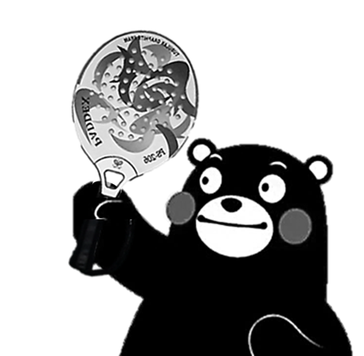
●●●●●●●●●●●●●●●●●●●●●●●●●●●●●●●●●●●●●●●●●●●●●
 | 主管：一般社団法人 日本パドルテニス協会
全国パドルテニス大会くまもと実行委員会

◆ | 日時 |  | 2026年11月22日（日）
 |  |  | 8:30受付 9:00～17:00

負けるな!くまもと
◆ | 会場 |  | 菊陽町総合体育館
 |  |  | 菊陽町大字原水5352番地3

◆ | 定員 |  | 200名

◆ | 実施種目 |  | 競 技 種 目
 |  |  | ◎一般ダブルス |  | 男子 |  | (小学生以上) 注)小学生同士のペアは不可 |  |  | Ａ | 上 級
 |  |  |  |  | 女子 |  |  |  |  | Ｂ | 中級 ＆ 初級
 |  |  | ◎シニアダブルス |  | 男子 |  | (60歳以上) |  |  | Ａ | 上 級
 |  |  |  |  | 女子 |  |  |  |  | Ｂ | 中級 ＆ 初級
 |  |  | ◎ミックスダブルス |  | クリスタル |  | (小学生以上) 注)小学生同士のペアは不可 |  |  | Ａ | 上 級
 |  |  |  |  |  |  |  |  |  | Ｂ | 中級 ＆ 初級
 |  |  |  |  | ゴールド |  | (ペアで120歳以上) |  |  | レベルによるクラス分けは ありません
 |  |  |  |  | プラチナ |  | (ペアで135歳以上)
 |  |  | 親 善 種 目
 |  |  | ◎ふれあい交流 |  | 全国のパドルテニス仲間と和気あいあい楽しみましょう！ おひとりやご家族でのお申込みも大歓迎です。 腕前や体力に自信がなくても大丈夫❢お気軽にご参加ください。

 |  |  | ◎体験コーナー |  | 未経験者の方を主な対象にしたパドルテニス無料体験コーナーです。 運動できる服装でご参加ください。

 |  | ＊ | エントリーはひとり１種目のみです。小学生は18歳以上の方とのペアでエントリーしてください。
 |  | ＊ | 過去２か年の全国大会競技種目で優勝した方は、上位クラスにエントリーしてください。
 |  | ＊ | 競技種目は、原則としてセルフジャッジにより実施します。
 |  | ＊ | 参加者は、体育館専用シューズをご用意ください。また、体育館内はタトゥーを隠せるウェアを
 |  |  | 着用するようにしてください。
 |  | ＊ | 日本パドルテニス協会公認パドルを使用し、セーフティーコードを正しくお使いください。
 |  |  | 公認外パドルを使用する場合は、大会本部への申請が必要です。ただし、規定外もしくはセーフ
 |  |  | ティーコード非装着のパドルは一切使用できません。
 |  | ＊ | ドロー確定後のペアの変更については、表彰の対象とはなりませんのでご了承ください。
 |  | ＊ | 競技種目は、ラウンドロビン・順位決定戦・エキシビションマッチ等により、1ペア３試合以上を予
 |  |  | 定しておりますが、状況により変更となる場合がありますのでご了承ください。
 |  | ＊ | 公認指導者の方は、資格認定証を日本パドルテニス協会ブースへご提出ください。公認指導者
 |  |  | 資格更新に必要となる研修ポイントが付与されます。
◆ | 参加資格 |  | 日本パドルテニス協会登録者および参加を認めた方
 |  | ＊ | 小・中学生が参加する場合は、保護者の方の帯同が必要となります。
 |  | ＊ | 体験コーナーはどなたでも参加できます(11/22当日大会本部受付13:00)。

◆ | 参加費 |  | 高校生以上/3,000円、小・中学生/1,100円
 |  | ＊ | パドルテニス種目の他に全国レク大会『総合開会式』(11/21 熊本市民会館シアーズホーム夢
 |  |  | ホール14:00～、13:00受付)にもご参加いただけます(参加費無料)。
 |  | ＊ | 日レク主催の全国大会『交歓の夕べ』(11/21 KKRホテル熊本18:00～、17:30受付)に参加
 |  |  | される方は、別途6,000円が必要となります。
 |  | ＊ | 応援・見学のみの方は参加費は不要です。弁当はお申し込みいただけます。

◆ | 昼食弁当 |  | 昼食弁当代1,200円(税込)/1食

◆ | 申込締切 |  | 2026年10月18日（日）18:00 必着

◆ | 申込方法 |  | 一般社団法人日本パドルテニス協会事務局
 | お問合せ |  |  | 〒252-0301 |  | 神奈川県相模原市南区鵜野森1-38-1-A302
 |  |  |  | TEL・FAX |  | 042-705-6262
 |  |  |  | e:mail |  | npta@paddletennis.or.jp

 |  | ＊ | 別紙大会参加申込書に必要事項をもれなくご記入いただき、電子メール添付・郵送・FAXの
 |  |  | いずれかの方法(できるだけ電子メール添付でお願いします)により日本パドルテニス協会宛
 |  |  | にお送りのうえ、申込代表者の方が参加者全員分の参加費用を取りまとめて、下記のいずれ
 |  |  | かの日本パドルテニス協会口座へ申込代表者名にてお振込みください。
 |  |  | なお、お申込み後5日間経過しても、お申込みを受理した旨の連絡が日本協会事務局から届
 |  |  | かない場合は、ご確認の連絡を入れていただくようお願いします。

 |  | ＊ | 振込に関する手数料等につきましては、お申込者様のご負担となります。

 |  |  |  | 振込先口座 |  | ゆうちょ銀行 00120－7－ 194362
 |  |  |  |  |  | 三井住友銀行 町田支店 普通預金 8320898

 |  | ＊ | エクセルデータによる申込みをご希望の方は、データをお受け取りになるメールアドレスか
 |  |  | ら日本パドルテニス協会宛に「申込書データ希望」送信してください。返信メールに申込書
 |  |  | を添付いたしますので、必要事項を入力のうえ、エクセルデータのままお申込み願います。
 |  | ＊ | 申込締切後の参加取消については参加費等の返金には応じかねますのでご了承ください。

◆ | 個人情報の取扱について
 |  | ＊ | お申込み受付にあたり取得した個人情報ならびに大会開催中の画像・映像につきましては、
 |  |  | 日本パドルテニス協会プライバシーポリシーに従い活用させていただきます。なお、プライ
 |  |  | バシーポリシーは、当協会ホームページでご確認いただけます。

◆ | 宿泊 |  | 宿泊については、各自で手配していただきますようお願いいたします。

◆ | 緊急連絡 |  | 全国レクリエーション大会前後期間中（11/21～11/23）の緊急連絡先
 |  |  | 山村秀和（全国パドルテニス大会くまもと実行委員長） |  |  |  |  | 090-3618-5964

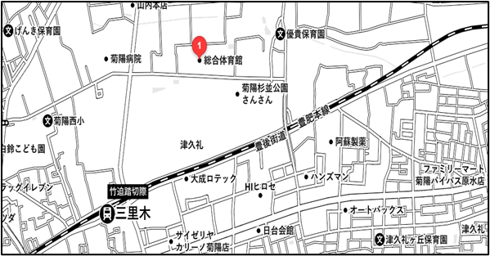
◆ | 会場案内・アクセス
 |  |  |  |  |  |  |  |  | 菊陽町総合体育館
 |  |  |  |  |  |  |  |  | 菊陽町大字原水5352番地3

 |  |  |  |  |  |  |  |  | 【電車】
 |  |  |  |  |  |  |  |  | JR豊肥本線 三里木駅より
 |  |  |  |  |  |  |  |  | 徒歩15分

 |  |  |  |  |  |  |  |  | 【有料送迎バス運行】
 |  |  |  |  |  |  |  |  | 三里木駅⇔体育館
 |  |  |  |  |  |  |  |  | ・朝夕それぞれ３便程度運航予定

 |  |  |  |  |  |  |  |  | 【駐車場】
 |  |  |  |  |  |  |  |  | 一般用300台

Sheet1
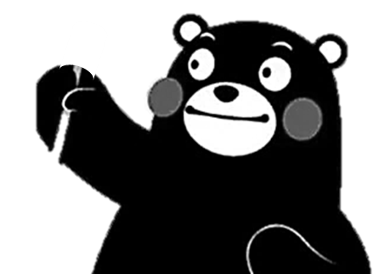
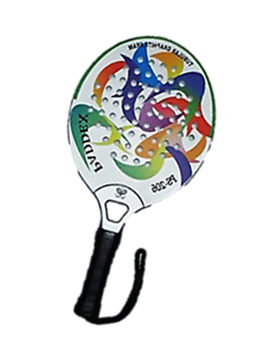
第35回 全国パドルテニス大会くまもと
第35回 全国パドルテニス大会くまもと

